Stamkaart Product
 |  | Kogellagerscharnier

Omschrijving
Kogellagerscharnier , rechte hoek, zwart, met losse pen, platkop

Productgroep |  |  |  |  |  |  |  |  |  |  |  | Artikelnummer
1074 |  |  |  |  |  |  |  |  |  |  |  | 1074.20.076N |  |  |  |  |  |  |  | 1074.20.076N

Foto |  |  |  |  |  |  |  |  |  |  |  | Technische tekening
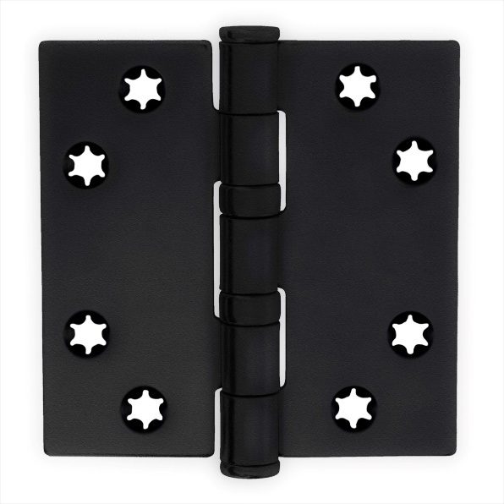 |  |  |  |  |  |  |  |  |  |  |  |  |  |  |  |  |  |  |  |  | ($O$8;'[Stamkaart producten.xlsx]hout'!

Toepassingsgebied |  |  |  |  |  |  |  |  |  |  |  | Producteigenschappen

Ramen en Deuren

Technische gegevens

Materiaal
Scharnier |  |  | Staal |  |  |  |  |  |  |  |  | Toepasbaar voor binnendeuren
Oppervlakte |  |  | Zwart |  |  |  |  |  |  |  |  | Stervormig, verlagen de kans op schroefbreuk
Lagering |  |  | Kogellagerscharnier |  |  |  |  |  |  |  |  | Platkop
Bladvorm |  |  | Rechte hoek
Pen |  |  | Staal |  |  |  |  |  |  |  |  | Met een losse pen
Gewicht |  |  | 0.15 | kg
VPE |  |  | 10 | stuks

Maatvoeringen |  |  |  |  |  |  |  |  |  |  |  | Draagvermogen

H |  | B |  | s |  | R |  | d |  | rd |  | Aantal scharnieren per deur |  |  | 3 |  | 4
76 | mm | 76 | mm | 2.5 | mm | 11 | mm | 6 | mm | 5 | mm | Deurgewicht |  |  | 50 | kg | 60 | kg

Certificaten |  |  |  |  |  |  |  |  |  |  |  | Montage voorschriften
 |  |  |  |  |  |  |  |  |  |  |  | Te gebruiken schroeven
SKG |  |  |  |  |  |  |  |  |  |  |  | Aantal |  | 8 | stuks
CE norm |  | EN 1935: 27201307 |  |  |  |  |  |  |  |  |  | Maat | Ø | 4*30 | mm
 |  |  |  |  |  |  |  |  |  |  |  | Kwaliteit |  | SKH gecertificeeerd
 |  |  |  |  |  |  |  |  |  |  |  | Montageplaats |  | Deuren volgens BRL 0803
 |  |  |  |  |  |  |  |  |  |  |  | Montagehandleiding

Onderdelen
Pen |  | A221.20.001N |  |  |  |  |  |  |  |  | 152
Knop |  | A322.20.001N |  |  |  |  |  |  |  |  | 154
Lagers |  | A460.20.001N |  |  |  |  |  |  |  |  | 155 |  |  |  |  |  |  |  | zoeken tussen 155 156 ern 156
Ring |  |  |  |  |  |  |  |  |  |  | 158 |  |  |  |  |  |  |  | waar data staat vermelden
Imbus |  |  |  |  |  |  |  |  |  |  | 159

 |  |  |  |  |  | www.citgeztrading.nl |  |  |  |  |  |  |  |  | CHARMAG SA
 |  |  |  |  |  | info@citgeztrading.nl|085-060 20 01 |  |  |  |  |  |  |  |  | Route de Lully 2
 |  |  |  |  |  |  |  |  |  |  |  |  |  |  | 1470 Estavayer-le-Lac, Suisse

